상품제안서
PGA 친환경그린 2단자동 우산+190g호텔타올세트 | 상품코드: F24262

 |  |  |  |  |  |  | 02-412-0044 | www.easy1.co.kr
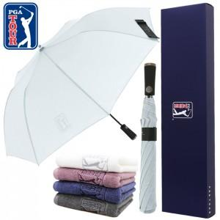

【상세/제작정보】 | 우산:58cm X 8k, 타올:45㎝×85㎝

【인쇄/포장옵션】 | 실크, 스티커 / 포장지포장

【공급단가】 | 수량 | 50~ | 100~ | 500~ | 1,000~ | 2,000~
*VAT별도 | 단가 | 16,900원 | 16,640원 | 16,250원 | 15,600원 | 14,950원

【상품 URL】 | http://www.easy1.co.kr/src/goods_detail.php?gdno=24262

